Лист1
User story ID | As a <type of user / person> | I want to <goal / objective> | So that <benefit / result / some reason>
1 | пользователь, который регистрируется | иметь возможность регистрации с помощью Facebook | мне не нужно будет заполнять поля First name, Last name, Email, Password, Confirm password, Date of Birth самостоятельно, а информация будет взята автоматически из моего профиля в Facebook.
2 | пользователь, который регистрируется | убрать поле Title | можно сократить количество необязательных к заполнению полей и мне не нужно будет тратить время на заполненение бесполезного поля, которое никак не моможет мне в оформлении заказа и выборе товара.
3 | пользователь, который авторизируется | иметь возможность авторизации с помощью кнопки "Войти", а не блока "ALREADY REGISTERED?" в поле регистрации. | можно сократить количество ошибок пользователей при авторизации, а так же сократить время пользователя, которое он тратит на поиск соответствующего функционала.
4 | пользователь, который хочет отфильтровать товары | иметь возможность применить несколько фильтров сразу отметив их в соответствующей колонке "Filter by" | покупатель сможет выбрать нужные ему фильтры для поиска товара, а так же сократить время на поиск и выбор.
5 | владелец этого интернет магазина | чтобы товары были разделены на Мужское, Женское, Детское (для мальчиков и для девочек отдельно) | покупатель сможет сократить время на выбор нужного товара и сразу увидеть его наличие в нужной категории применив фильтры
6 | владелец этого интернет магазина | чтобы товары которых нет в наличии отображались в каталоге с отметкой "Нет в наличии" | пользователь сможет ориентироваться на наличие товара и его цену при наличии и отметить его в “Add to Wishlist”.
7 | владелец этого интернет магазина | чтобы товары которых нет в наличии отображались в каталоге с статусом который будет актуален для них ("Ожидается", "Распродан") | пользователь сможет понять стоит ли ожидать наличие товара в ближайшем будущем и отмечать ли его в “Add to Wishlist”.
8 | пользователь, который выбрал товар | иметь возможность просмотреть отзывы о товаре на странице продукта в отдельной вкладке | покупатель сможет точно решить покупать или нет даный товар, а так же узнать нюансы касательно выбора размера например.
9 | пользователь, которому понравилось нсколько товаров | иметь возможность добавить товар в Wishlist и просмотреть этот Wishlist на отдельной странице. | покупатель сможет быстро найти товар который выбрал ранее и следить за наличием и статусом товара добавленого в Wishlist.
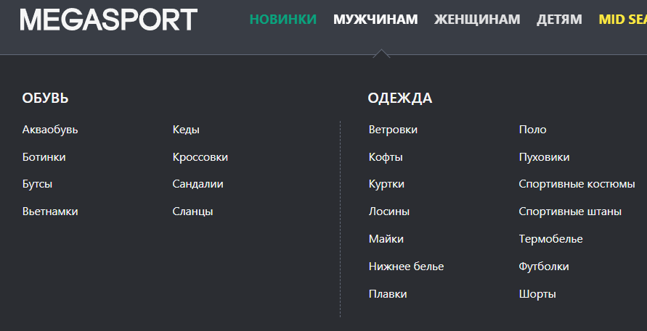
10 | владелец этого интернет магазина | чтобы Одежда и Обувь были разделены в отдельные категории (см. пример на скриншоте) | покупатель сразу сможет выбрать нужную категорию и потом настраивать фильтры уже внутри выбраной категории.
11 | пользователь, который впервые посетил страницу магазина | иметь возможность просмотреть отзывы о магазине на отдельной странице | покупатель сможет составить "первое" впечатление о магазине. Повысит вероятность выбора именно этого магазина.
12 | пользователь, который совершил покупку | иметь возможность просмотреть "Историю заказов" в Личном кабинете в отдельной вкладке | покупатель сможет видеть что он купил, когда и по какой цене.
13 | пользователь, который совершил покупку | иметь возможность отменить заказ, который уже оформлен и оплачен через "Историю заказов", до того как товар будет отправлен | покупатель, который "резко" передумал, сможет сразу отменить заказ и не приносить дополнительные убытки себе и магазину.
14 | пользователь, который совершил покупку | иметь возможность отследить статус заказа до и после отправки. Товар может: ожидает отправки, отправлен, доставлен в точку выдачи, получен покупателем. | покупатель сможет видеть, что с его заказом и не волноваться за свои деньги.
15 | пользователь, который добавил товар в Wishlist | иметь возможность переместить товар из Wishlist'a в Корзину и обратно. | покупатель сможет не "терять" понравившийся товар, если передумал его добавлять в текущий заказ.

